Estadísticas
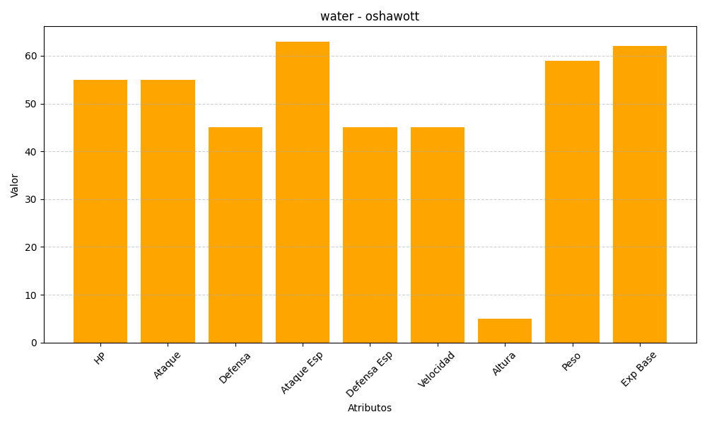
ID | Nombre | Tipo | HP | Ataque | Defensa | Ataque Especial | Defensa Especial | Velocidad | Altura | Peso | Experiencia Base
501 | oshawott | water | 55 | 55 | 45 | 63 | 45 | 45 | 5 | 59 | 62

